Лист1
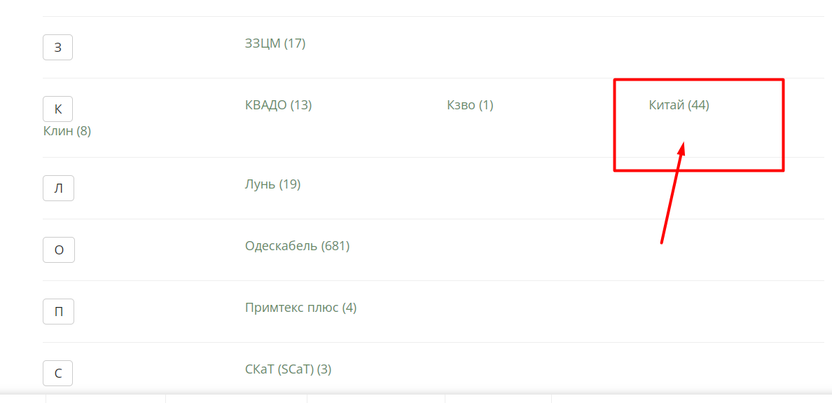
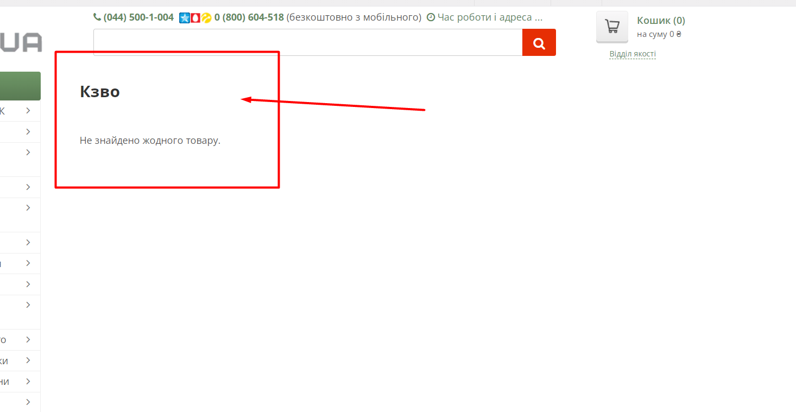
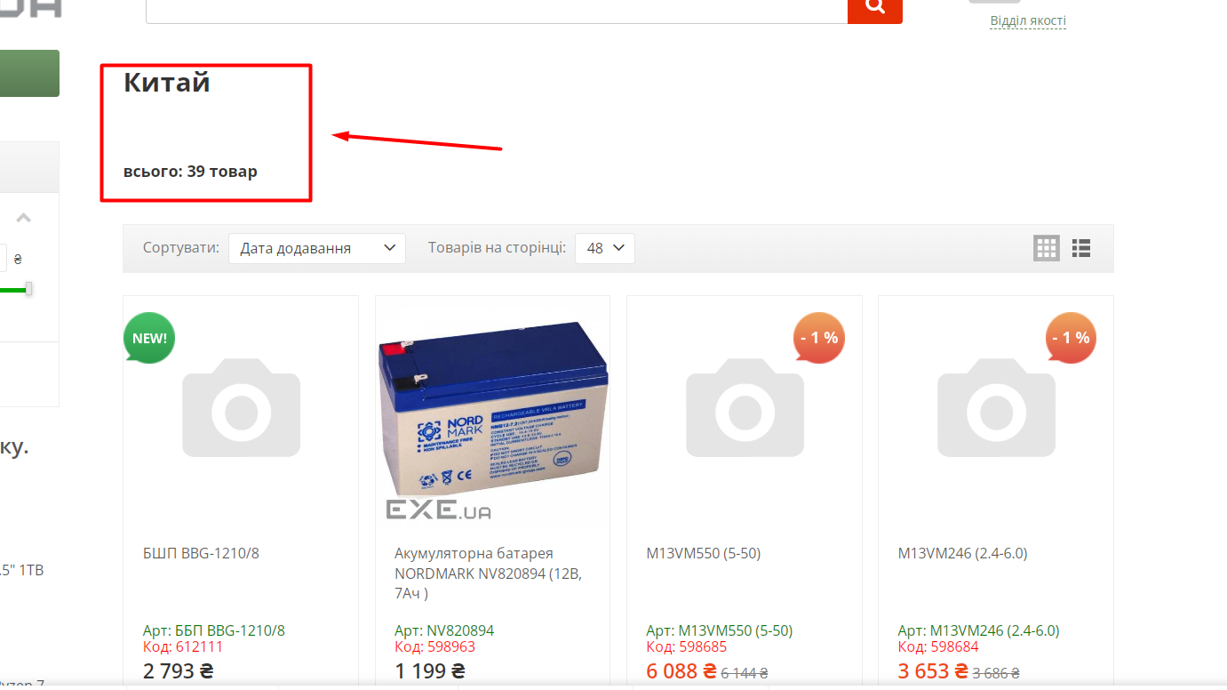
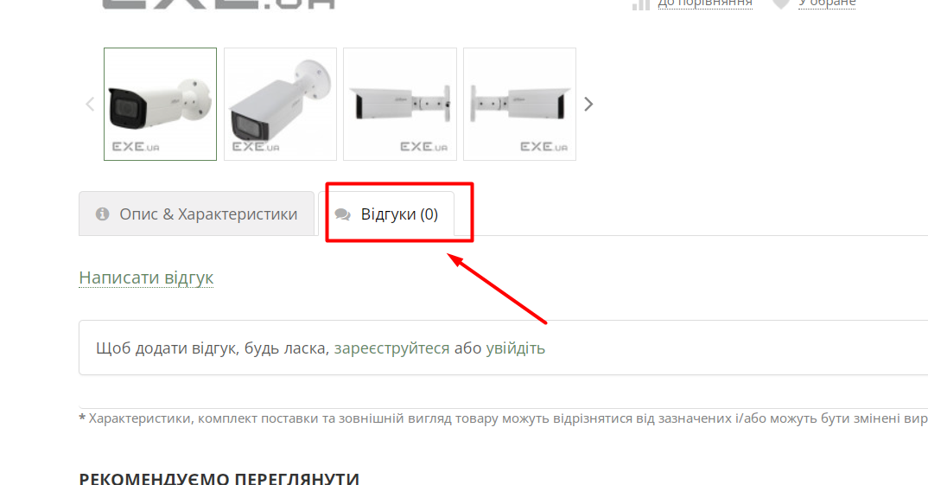
Bug reports
ID | 1 | 2 | 3 | 4 | 5
Summary | Відсутні товари у брендах на сторінці "Всі бренди" | Відобраєаться меньше товарів ніж є насправді на сторінці "Всі бренди " | Не відображається коментар товару на сторінці "Уцінка" після натискання на товар | Немає повідомлення про не валідність полів у формі реєстрації при заповнені полів не валідними даними | Не нажимається іконки партнерів в футері сайту коли на них клікаеш
Pre-conditions | Відкрити сайт https://exe.ua/ua/ | Відкрити сайт https://exe.ua/ua/ | Відкрити сайт https://exe.ua/ua/ | Відкрити сайт https://exe.ua/ua/ | Відкрити сайт https://exe.ua/ua/

Steps | 1. Натиснути "Всі бренди" на головній сторінці | 1. Натиснути "Всі бренди" на головній сторінці | 1. Натиснути "Уцінка%" в навігатаційному меню на головній сторінці | 1. Натиснути на кнопку реєстрації | 1. Спуститися вниз до футера сайта
 | 2. Знайти бренд "Кзво" | 2. Знайти бренд "Китай" | 2. Знайти товар Камера відеоспостереження Dahua DH-IPC-HFW2831TP-ZAS (3.7-11) (04898-06168) | 2.Ввести у поле "Ім'я" не валідне ім'я -1 | 2.Натиснути на іконки партрепів
 | 3. Натиснути на цей бренд | 3.Звернути увагу скільки товару знаходиться в цьому бренді | 3.Звернути увагу на наявність коментарю на товарі | 3. Ввести у поле "По батькові" не валідне по батькові -1 | 3.
 | 4. | 4. Натиснути на цей бренд | 4. Натиснути на товар | 4. Ввести у поле "Прізвище" не валдіне прізвище - 1 | 4.
 | 5. | 5.Уділити увагу скільки товару знаходиться в цьому бренді | 5. Натиснути на коментр біля опису товрау | 5. Ввести у поле "Компанія" не валідну компанію - 1 | 5.
 | 6. | 6. | 6. | 6. Ввести у поле "Емейл" не валідний емейл - 1 | 6.
 | 7. | 7. | 7. | 7. Ввести у поле "Телефон" не валідний телефон - 0000000000 | 7.
 | 8. | 8. | 8. | 8.Ввести у поле "Пароль" не валідний пароль - 1 | 8.
 | 9. | 9. | 9. | 9,Ввести у поле "Подтвердить пароль" не валідний пароль -1 | 9.
 | 10. | 10. | 10. | 10. Натиснути на кнопку "Зареєструватися" | 10.
Expected result | ВІдображаються товари цього бренду | Відображається стільки товарів скільки було показано на сторінці "Всі бренди" | ВІдображається написаний коментар до товару | З'являється повідомлення про не валідність полів на поля підсвічуються червоним | Перехід на головну сторінку партнера при кліку на іконку
Actual rerult | ВІдображаються товари цього бренду | Відобраєаться меньше товарів ніж є насправді | Не показується написаний коментар товару | Немає повідомлення про не валідність полів | Не натискається іконка партнера при натисканні
Post - Conditions
Environment | Google Версия 109.0.5414.129 (Официальная сборка), (64 бит) | Google Версия 109.0.5414.129 (Официальная сборка), (64 бит) | Google Версия 109.0.5414.129 (Официальная сборка), (64 бит) | Google Версия 109.0.5414.129 (Официальная сборка), (64 бит) | Google Версия 109.0.5414.129 (Официальная сборка), (64 бит)
Severity | low | low | low | medium | low
Priority | low | low | low | medium | medium
Type of bugs | Logical | Logical | Logical | Logical | Functional
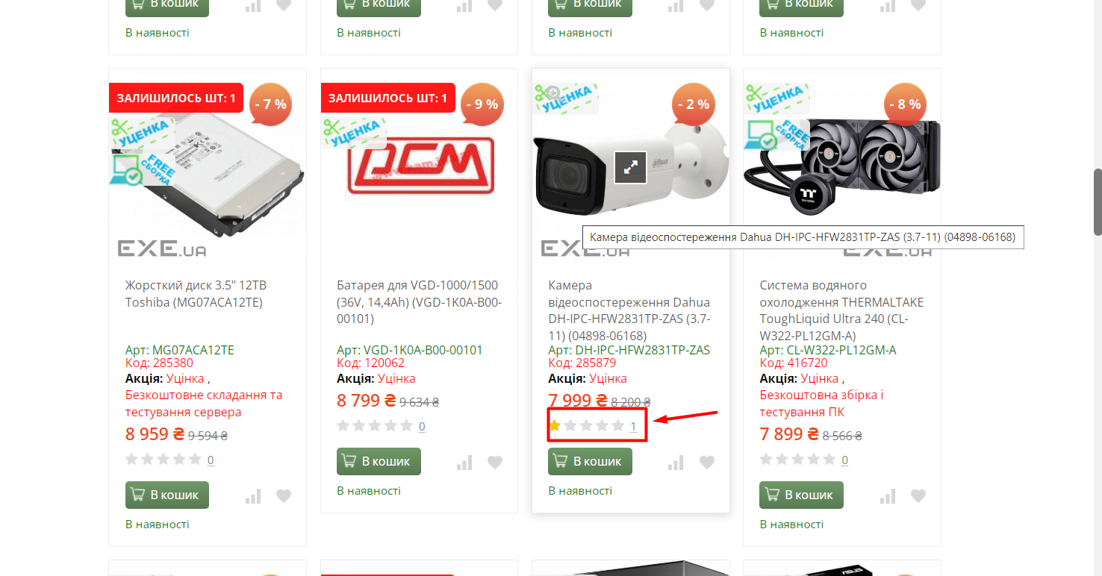
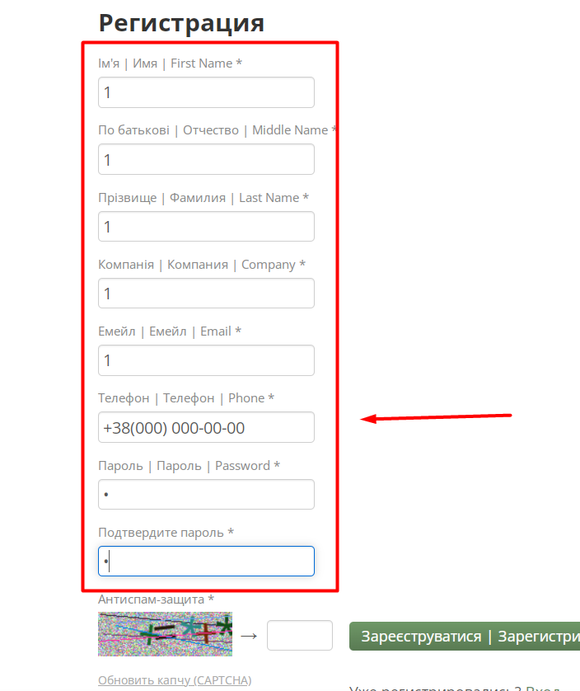
Attachment

